Variabelen
 |  |  |  |  | UMC 1-1-2022
 | INVOER | INVOER | INVOER |  | INVOER
 | Partner die de kosten maakt | Functies | Schalen |  | Maandbedrag
Onderzoeksorganisaties | Organisatie 1
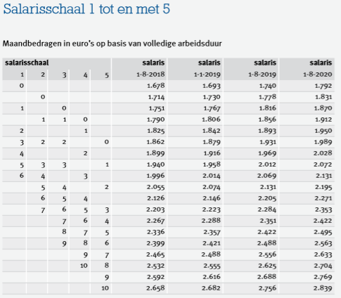
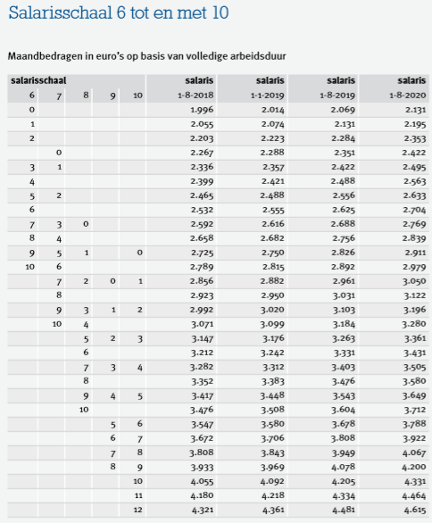
Onderzoeksorganisaties | Organisatie 2 | dean | Schaal 1 |  | 2268
Onderzoeksorganisaties | Organisatie 3 | vice dean | Schaal 2 |  | 2489
Onderzoeksorganisaties | Organisatie 4 | theme lead | Schaal 3 |  | 2698
Onderzoeksorganisaties | Organisatie 5 | academic lead | Schaal 4 |  | 2840
Onderzoeksorganisaties | Organisatie 6 | program secretary | Schaal 5 |  | 2975
Onderzoeksorganisaties | Organisatie 7 | Communication Advisor | Schaal 6 |  | 3115
Onderzoeksorganisaties | Organisatie 8 | Valorisation Officer | Schaal 7 |  | 3422
Onderzoeksorganisaties | Organisatie 9 | theme support officer | Schaal 8 |  | 3863
Onderzoeksorganisaties | Organisatie 10 | Executive assistant | Schaal 9 |  | 4371
Onderzoeksorganisaties | Organisatie 11 | senior theme advisor | Schaal 10 |  | 4802
Onderzoeksorganisaties | Organisatie 12 | business developer | Schaal 11 |  | 5584
Onderzoeksorganisaties | Organisatie 13 | controller | Schaal 12 |  | 6338
Onderzoeksorganisaties | Organisatie 14 | HR | Schaal 13 |  | 6867
Ondernemingen | Onderneming 1 | postdoc | Schaal 14 |  | 7536
Ondernemingen | Onderneming 2 | . | Schaal 15 |  | 8270
Ondernemingen | Onderneming 3 | . | Schaal 16 |  | 9169
Ondernemingen | Onderneming 4 | . | Schaal 17 |  | 10172
Ondernemingen | Onderneming 5 | . | Schaal 18 |  | 11274
Ondernemingen | Onderneming 6 | . | Schaal 19 | Un. Med. Spec | 12377
Ondernemingen | Onderneming 7 | . | Schaal 20 | Hoogler. Med. Spec | 13412
Ondernemingen | Onderneming 8 | . | Schaal 21 | Hoogler / afd.hfd | 15656
Ondernemingen | Onderneming 9 | . | Schaal 22 |  | 139498
Ondernemingen | Onderneming 10 | . | .
Ondernemingen | Onderneming 11 | . | .
Ondernemingen | Onderneming 12 | . | .
Ondernemingen | Onderneming 13 | . | .
Ondernemingen | Onderneming 14 | . | .
Ondernemingen | Onderneming 15 | . | .
Ondernemingen | Onderneming 16 | . | .
Ondernemingen | Onderneming 17 | . | .
Ondernemingen | Onderneming 18 | . | .
Overige (private) partners | Naam 1 | . | .
Overige (private) partners | Naam 2 | . | .
Overige (private) partners | Naam 3 | . | .
Overige (private) partners | Naam 4 | . | .
Overige (private) partners | Naam 5 | . | .
Overige (private) partners | Naam 6
Overige (private) partners | Naam 7
Overige (private) partners | Naam 8
Overige (private) partners | Naam 9
Overige (private) partners | Naam 10
Overige (private) partners | Naam 11
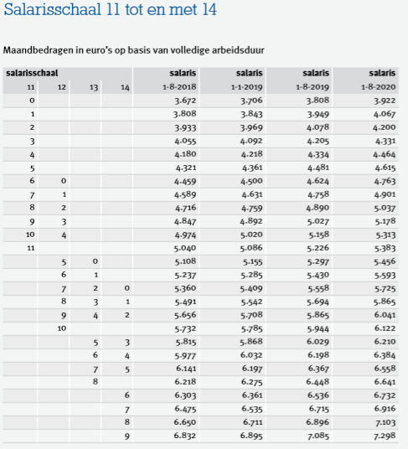
Overige (private) partners | Naam 12
Overige (private) partners | Naam 13
Overige (private) partners | Naam 14
Overige (private) partners | Naam 15
Overige (private) partners | Naam 16
 |  | dean
 |  | vice dean
 |  | theme lead
 |  | academic lead
 |  | program secretary
 |  | Communication Advisor
 |  | Valorisation Officer
 |  | theme support officer
 |  | Executive assistant
 |  | senior theme advisor
 |  | business developer
 |  | controller
 |  | HR

INSTRUCTIONS
Budget formulier: Convergentie Flagship Call

1 use the drop down menu to select the right function |  |  |  | 2 in the tab variabelen you can add functions, that will show up in the drop down (step 1)
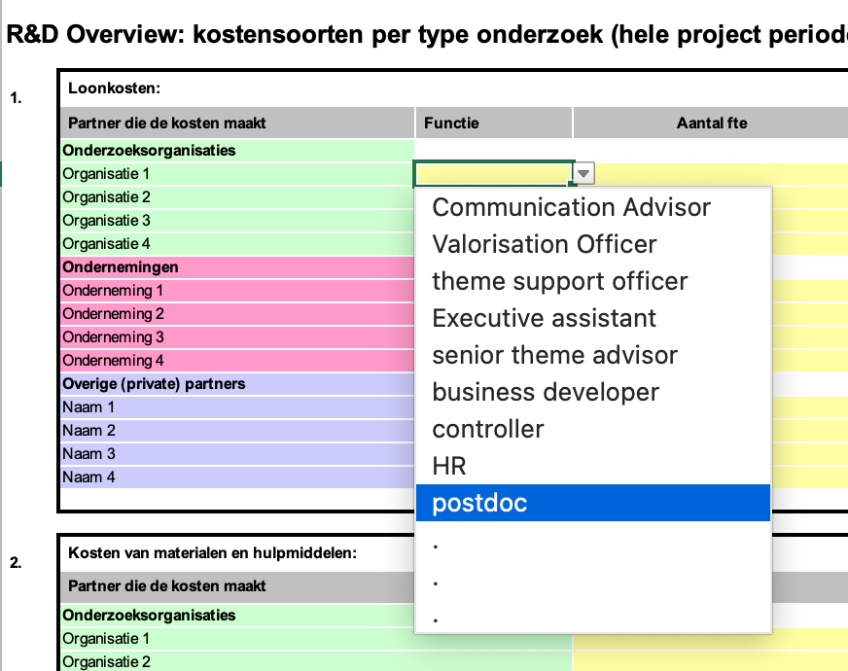
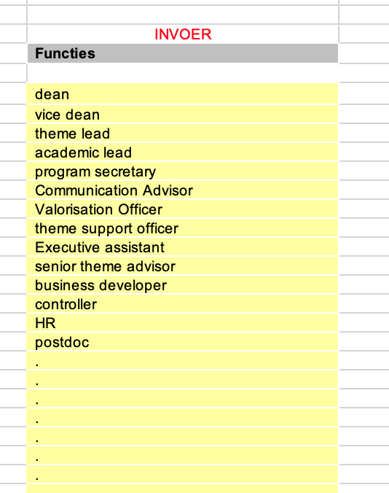
 |  |  |  |  |  |  |  | 3 Fill in the salary scale using the drop down menu
 |  |  |  |  |  |  |  | Salary scales are added in variabelen. It calculates gross salary plus costs for social security contributions, holiday pay, end-year bonus etc. which can be calculates as gross salary plus 50%
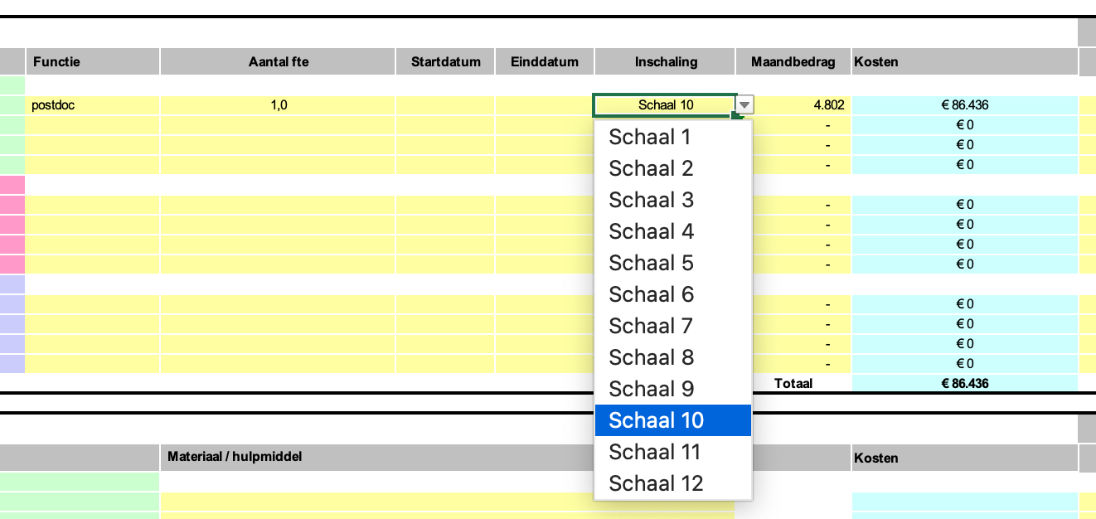

Flagship:
Flagship acronym:
Naam Penvoerder:
Startdatum en looptijd van het project:
Totaal project budget:

R&D Overview: kostensoorten per type onderzoek (hele project periode)

1. | Loonkosten: |  |  |  |  |  |  |  | 2022 |  | 2023 |  | 2024 |  | 2025 |  | 2026 |  | Totaal |  | Totaal per partner
 | Partner die de kosten maakt | Functie | Aantal fte | Startdatum | Einddatum | Inschaling | Maandbedrag | Kosten | in cash | in kind | in cash | in kind | in cash | in kind | in cash | in kind | in cash | in kind | in cash | in kind
 | Onderzoeksorganisaties
 | Organisatie 1 | postdoc | 1.0 |  |  | Schaal 10 | € 4,802 | € 86,436 |  |  |  |  |  |  |  |  |  |  |  |  | € 0.00
 | Organisatie 2 |  |  |  |  |  | € - | € 0 |  |  |  |  |  |  |  |  |  |  |  |  | € 0.00
 | Organisatie 3 |  |  |  |  |  | € - | € 0 |  |  |  |  |  |  |  |  |  |  |  |  | € 0.00
 | Organisatie 4 |  |  |  |  |  | € - | € 0 |  |  |  |  |  |  |  |  |  |  |  |  | € 0.00
 | Ondernemingen
 | Onderneming 1 |  |  |  |  |  | € - | € 0 |  |  |  |  |  |  |  |  |  |  |  |  | € 0.00
 | Onderneming 2 |  |  |  |  |  | € - | € 0 |  |  |  |  |  |  |  |  |  |  |  |  | € 0.00
 | Onderneming 3 |  |  |  |  |  | € - | € 0 |  |  |  |  |  |  |  |  |  |  |  |  | € 0.00
 | Onderneming 4 |  |  |  |  |  | € - | € 0 |  |  |  |  |  |  |  |  |  |  |  |  | € 0.00
 | Overige (private) partners
 | Naam 1 |  |  |  |  |  | € - | € 0 |  |  |  |  |  |  |  |  |  |  |  |  | € 0.00
 | Naam 2 |  |  |  |  |  | € - | € 0 |  |  |  |  |  |  |  |  |  |  |  |  | € 0.00
 | Naam 3 |  |  |  |  |  | € - | € 0 |  |  |  |  |  |  |  |  |  |  |  |  | € 0.00
 | Naam 4 |  |  |  |  |  | € - | € 0 |  |  |  |  |  |  |  |  |  |  |  |  | € 0.00
 |  |  |  |  |  |  | Totaal | € 86,436 |  |  |  |  |  |  |  |  |  |  |  | Totaal loonkosten | € 0

2. | Kosten van materialen en hulpmiddelen: |  |  |  |  |  |  |  | 2022 |  | 2023 |  | 2024 |  | 2025 |  | 2026 |  | Totaal |  | Totaal per partner
 | Partner die de kosten maakt |  | Materiaal / hulpmiddel |  |  |  |  | Kosten | in cash | in kind | in cash | in kind | in cash | in kind | in cash | in kind | in cash | in kind | in cash | in kind
 | Onderzoeksorganisaties
 | Organisatie 1 |  |  |  |  |  |  |  |  |  |  |  |  |  |  |  |  |  |  |  | € 0.00
 | Organisatie 2 |  |  |  |  |  |  |  |  |  |  |  |  |  |  |  |  |  |  |  | € 0.00
 | Organisatie 3 |  |  |  |  |  |  |  |  |  |  |  |  |  |  |  |  |  |  |  | € 0.00
 | Organisatie 4 |  |  |  |  |  |  |  |  |  |  |  |  |  |  |  |  |  |  |  | € 0.00
 | Ondernemingen
 | Onderneming 1 |  |  |  |  |  |  |  |  |  |  |  |  |  |  |  |  |  |  |  | € 0.00
 | Onderneming 2 |  |  |  |  |  |  |  |  |  |  |  |  |  |  |  |  |  |  |  | € 0.00
 | Onderneming 3 |  |  |  |  |  |  |  |  |  |  |  |  |  |  |  |  |  |  |  | € 0.00
 | Onderneming 4 |  |  |  |  |  |  |  |  |  |  |  |  |  |  |  |  |  |  |  | € 0.00
 | Overige (private) partners
 | Naam 1 |  |  |  |  |  |  |  |  |  |  |  |  |  |  |  |  |  |  |  | € 0.00
 | Naam 2 |  |  |  |  |  |  |  |  |  |  |  |  |  |  |  |  |  |  |  | € 0.00
 | Naam 3 |  |  |  |  |  |  |  |  |  |  |  |  |  |  |  |  |  |  |  | € 0.00
 | Naam 4 |  |  |  |  |  |  |  |  |  |  |  |  |  |  |  |  |  |  |  | € 0.00
 |  |  |  |  |  |  | Totaal | € 0 |  |  |  |  |  |  |  |  |  |  |  | Totaal kosten materialen en hulpmiddelen | € 0

3. | Kosten van gebruik van machines en apparatuur |  |  |  |  |  |  |  | 2022 |  | 2023 |  | 2024 |  | 2025 |  | 2026 |  | Totaal |  | Totaal per partner
 | Partner die de kosten maakt |  | Machine / apparatuur |  |  | Prijs per gebruikseenheid | Gebruiks eenheden | Kosten | in cash | in kind | in cash | in kind | in cash | in kind | in cash | in kind | in cash | in kind | in cash | in kind
 | Onderzoeksorganisaties
 | Organisatie 1 |  |  |  |  |  |  |  |  |  |  |  |  |  |  |  |  |  |  |  | € 0.00
 | Organisatie 2 |  |  |  |  |  |  |  |  |  |  |  |  |  |  |  |  |  |  |  | € 0.00
 | Organisatie 3 |  |  |  |  |  |  |  |  |  |  |  |  |  |  |  |  |  |  |  | € 0.00
 | Organisatie 4 |  |  |  |  |  |  |  |  |  |  |  |  |  |  |  |  |  |  |  | € 0.00
 | Ondernemingen
 | Onderneming 1 |  |  |  |  |  |  |  |  |  |  |  |  |  |  |  |  |  |  |  | € 0.00
 | Onderneming 2 |  |  |  |  |  |  |  |  |  |  |  |  |  |  |  |  |  |  |  | € 0.00
 | Onderneming 3 |  |  |  |  |  |  |  |  |  |  |  |  |  |  |  |  |  |  |  | € 0.00
 | Onderneming 4 |  |  |  |  |  |  |  |  |  |  |  |  |  |  |  |  |  |  |  | € 0.00
 | Overige (private) partners
 | Naam 1 |  |  |  |  |  |  |  |  |  |  |  |  |  |  |  |  |  |  |  | € 0.00
 | Naam 2 |  |  |  |  |  |  |  |  |  |  |  |  |  |  |  |  |  |  |  | € 0.00
 | Naam 3 |  |  |  |  |  |  |  |  |  |  |  |  |  |  |  |  |  |  |  | € 0.00
 | Naam 4 |  |  |  |  |  |  |  |  |  |  |  |  |  |  |  |  |  |  |  | € 0.00
 |  |  |  |  |  |  | Totaal | € 0 |  |  |  |  |  |  |  |  |  |  |  | Totaal kosten machines en apparatuur | € 0

4. | Aan derden verschuldigde kosten |  |  |  |  |  |  |  | 2022 |  | 2023 |  | 2024 |  | 2025 |  | 2026 |  | Totaal |  | Totaal per partner
 | Partner die de kosten maakt |  | Naam derde, omschrijving kosten |  |  |  |  | Kosten | in cash | in kind | in cash | in kind | in cash | in kind | in cash | in kind | in cash | in kind | in cash | in kind
 | Onderzoeksorganisaties
 | Organisatie 1 |  |  |  |  |  |  |  |  |  |  |  |  |  |  |  |  |  |  |  | € 0.00
 | Organisatie 2 |  |  |  |  |  |  |  |  |  |  |  |  |  |  |  |  |  |  |  | € 0.00
 | Organisatie 3 |  |  |  |  |  |  |  |  |  |  |  |  |  |  |  |  |  |  |  | € 0.00
 | Organisatie 4 |  |  |  |  |  |  |  |  |  |  |  |  |  |  |  |  |  |  |  | € 0.00
 | Ondernemingen
 | Onderneming 1 |  |  |  |  |  |  |  |  |  |  |  |  |  |  |  |  |  |  |  | € 0.00
 | Onderneming 2 |  |  |  |  |  |  |  |  |  |  |  |  |  |  |  |  |  |  |  | € 0.00
 | Onderneming 3 |  |  |  |  |  |  |  |  |  |  |  |  |  |  |  |  |  |  |  | € 0.00
 | Onderneming 4 |  |  |  |  |  |  |  |  |  |  |  |  |  |  |  |  |  |  |  | € 0.00
 | Overige (private) partners
 | Naam 1 |  |  |  |  |  |  |  |  |  |  |  |  |  |  |  |  |  |  |  | € 0.00
 | Naam 2 |  |  |  |  |  |  |  |  |  |  |  |  |  |  |  |  |  |  |  | € 0.00
 | Naam 3 |  |  |  |  |  |  |  |  |  |  |  |  |  |  |  |  |  |  |  | € 0.00
 | Naam 4 |  |  |  |  |  |  |  |  |  |  |  |  |  |  |  |  |  |  |  | € 0.00
 |  |  |  |  |  |  | Totaal | € 0 |  |  |  |  |  |  |  |  |  |  |  | Totaal kosten derden | € 0

5. | Publicatie, reis- en verblijfkosten |  |  |  |  |  |  |  | 2022 |  | 2023 |  | 2024 |  | 2025 |  | 2026 |  | Totaal |  | Totaal per partner
 | Partner die de kosten maakt |  | Naam derde, omschrijving kosten |  |  |  |  | Kosten | in cash | in kind | in cash | in kind | in cash | in kind | in cash | in kind | in cash | in kind | in cash | in kind
 | Onderzoeksorganisaties
 | Organisatie 1 |  |  |  |  |  |  |  |  |  |  |  |  |  |  |  |  |  |  |  | € 0.00
 | Organisatie 2 |  |  |  |  |  |  |  |  |  |  |  |  |  |  |  |  |  |  |  | € 0.00
 | Organisatie 3 |  |  |  |  |  |  |  |  |  |  |  |  |  |  |  |  |  |  |  | € 0.00
 | Organisatie 4 |  |  |  |  |  |  |  |  |  |  |  |  |  |  |  |  |  |  |  | € 0.00
 | Ondernemingen
 | Onderneming 1 |  |  |  |  |  |  |  |  |  |  |  |  |  |  |  |  |  |  |  | € 0.00
 | Onderneming 2 |  |  |  |  |  |  |  |  |  |  |  |  |  |  |  |  |  |  |  | € 0.00
 | Onderneming 3 |  |  |  |  |  |  |  |  |  |  |  |  |  |  |  |  |  |  |  | € 0.00
 | Onderneming 4 |  |  |  |  |  |  |  |  |  |  |  |  |  |  |  |  |  |  |  | € 0.00
 | Overige (private) partners
 | Naam 1 |  |  |  |  |  |  |  |  |  |  |  |  |  |  |  |  |  |  |  | € 0.00
 | Naam 2 |  |  |  |  |  |  |  |  |  |  |  |  |  |  |  |  |  |  |  | € 0.00
 | Naam 3 |  |  |  |  |  |  |  |  |  |  |  |  |  |  |  |  |  |  |  | € 0.00
 | Naam 4 |  |  |  |  |  |  |  |  |  |  |  |  |  |  |  |  |  |  |  | € 0.00
 |  |  |  |  |  |  | Totaal | € 0 |  |  |  |  |  |  |  |  |  |  |  | Totaal kosten derden | € 0

6. | Totale kosten |  |  |  |  |  |  | € 86,436 |  |  |  |  |  |  |  |  |  |  |  |  | € 0

 |  |  |  |  |  |  | FINANCIERING - Bijdragen per partner per jaar

 |  |  |  |  |  |  |  |  | 2022 |  | 2023 |  | 2024 |  | 2025 |  | 2026 |  | Totaal |  | Totaal per partner
 |  |  |  |  |  |  |  | in Euro | in cash | in kind | in cash | in kind | in cash | in kind | in cash | in kind | in cash | in kind | in cash | in kind
 |  |  |  |  |  |  | Onderzoeksorganisaties
 |  |  |  |  |  |  | 1 | Organisatie 1 |  |  |  |  |  |  |  |  |  |  | € 0 | € 0 | € 0
 |  |  |  |  |  |  | 2 | Organisatie 2 |  |  |  |  |  |  |  |  |  |  | € 0 | € 0 | € 0
 |  |  |  |  |  |  | 3 | Organisatie 3 |  |  |  |  |  |  |  |  |  |  | € 0 | € 0 | € 0
 |  |  |  |  |  |  | … | Organisatie 4 |  |  |  |  |  |  |  |  |  |  | € 0 | € 0 | € 0
 |  |  |  |  |  |  |  | Totale bijdrage onderzoeksorganisaties | € 0 | € 0 | € 0 | € 0 | € 0 | € 0 | € 0 | € 0 | € 0 | € 0 | € 0 | € 0 | € 0

 |  |  |  |  |  |  | Ondernemingen
 |  |  |  |  |  |  | 4 | Onderneming 1 |  |  |  |  |  |  |  |  |  |  | € 0 | € 0 | € 0
 |  |  |  |  |  |  | 5 | Onderneming 2 |  |  |  |  |  |  |  |  |  |  | € 0 | € 0 | € 0
 |  |  |  |  |  |  | 6 | Onderneming 3 |  |  |  |  |  |  |  |  |  |  | € 0 | € 0 | € 0
 |  |  |  |  |  |  | … | Onderneming 4 |  |  |  |  |  |  |  |  |  |  | € 0 | € 0 | € 0
 |  |  |  |  |  |  |  | Totale bijdrage ondernemingen | € 0 | € 0 | € 0 | € 0 | € 0 | € 0 | € 0 | € 0 | € 0 | € 0 | € 0 | € 0 | € 0

 |  |  |  |  |  |  | Overige (private) partners
 |  |  |  |  |  |  | 7 | Naam 1 |  |  |  |  |  |  |  |  |  |  | € 0 | € 0 | € 0
 |  |  |  |  |  |  | 8 | Naam 2 |  |  |  |  |  |  |  |  |  |  | € 0 | € 0 | € 0
 |  |  |  |  |  |  | 9 | Naam 3 |  |  |  |  |  |  |  |  |  |  | € 0 | € 0 | € 0
 |  |  |  |  |  |  | … | Naam 4 |  |  |  |  |  |  |  |  |  |  | € 0 | € 0 | € 0
 |  |  |  |  |  |  |  | Totale overige bijdrage | € 0 | € 0 | € 0 | € 0 | € 0 | € 0 | € 0 | € 0 | € 0 | € 0 | € 0 | € 0 | € 0

 |  |  |  |  |  |  | PPS-toeslag / subsidies / sponsors
 |  |  |  |  |  |  | 10 | PPS-toeslag |  |  |  |  |  |  |  |  |  |  | € 0 | € 0 | € 0
 |  |  |  |  |  |  | 11 | <naam> |  |  |  |  |  |  |  |  |  |  | € 0 | € 0 | € 0
 |  |  |  |  |  |  | 12 | <naam> |  |  |  |  |  |  |  |  |  |  | € 0 | € 0 | € 0
 |  |  |  |  |  |  | … |  |  |  |  |  |  |  |  |  |  |  | € 0 | € 0 | € 0
 |  |  |  |  |  |  |  | Totaal subsidies | € 0 |  | € 0 | € 0 | € 0 | € 0 | € 0 | € 0 | € 0 | € 0 | € 0 | € 0 | € 0 | Type onderzoek | Fundamenteel onderzoek | Industrieel onderzoek | Experimentele ontwikkeling | Totaal
 |  |  |  |  |  |  |  |  |  |  |  |  |  |  |  |  |  |  |  |  |  | Kosten per type onderzoek | € 86,436 | #REF! | #REF! | € 0
 |  |  |  |  |  |  |  |  | in cash | in kind | in cash | in kind | in cash | in kind | in cash | in kind | in cash | in kind |  |  | Totaal incl. PPS-toeslag | Percentage in project | #REF! | #REF! | #REF! | #REF!
 |  |  |  |  |  |  |  | Totaal budget per jaar | € 0 | € 0 | € 0 | € 0 | € 0 | € 0 | € 0 | € 0 | € 0 | € 0 |  |  | € 0 | Ruimte PPS-toeslag | #REF! | #REF! | #REF! | #REF!

 |  |  |  |  |  |  |  |  |  |  |  |  |  |  |  |  |  |  |  |  | Funding gap | Type organisatie | Minimale bijdrage
 |  |  |  |  |  |  |  |  | - |  |  |  |  |  |  |  |  |  |  |  | - | Onderzoeksorganisatie | #REF!
 |  |  |  |  |  |  |  |  |  |  |  |  |  |  |  |  |  |  |  |  |  | Onderneming met winstoogmerk | #REF!
 |  |  |  |  |  |  |  | Totaal budget |  |  | € 0 |  | € 0 |  | € 0 |  | € 0 |  | € 0 |  |  | *In het geval van een groot bedrijf moet de bijdrage van het groot bedrijf minimaal voor 2/3 in cash zijn

